F02.CFG-Paths
 |  | VVSS, Info Romana, 2024-2025

F02.Afisarea task-rilor planificate intr-o anumita perioada de timp, precizata ca data si ora de inceput si data si ora de sfarsit.

F02. Covered source code |  |  | F02. Control Flow Graph (CFG) | F02. Cyclomatic Complexity (CC)
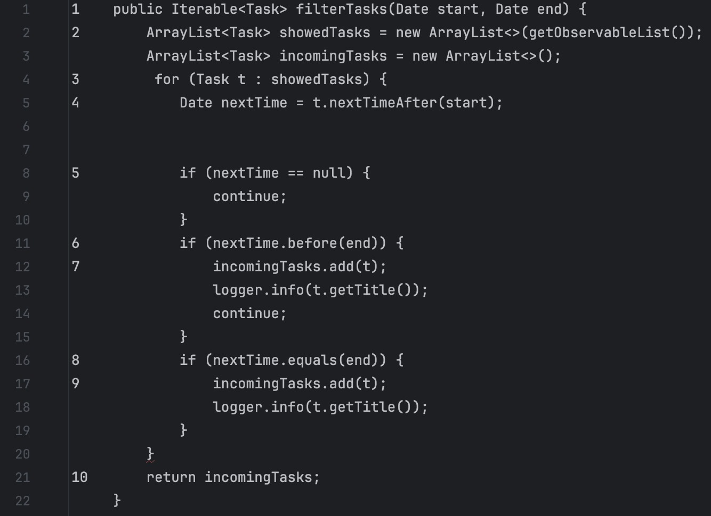
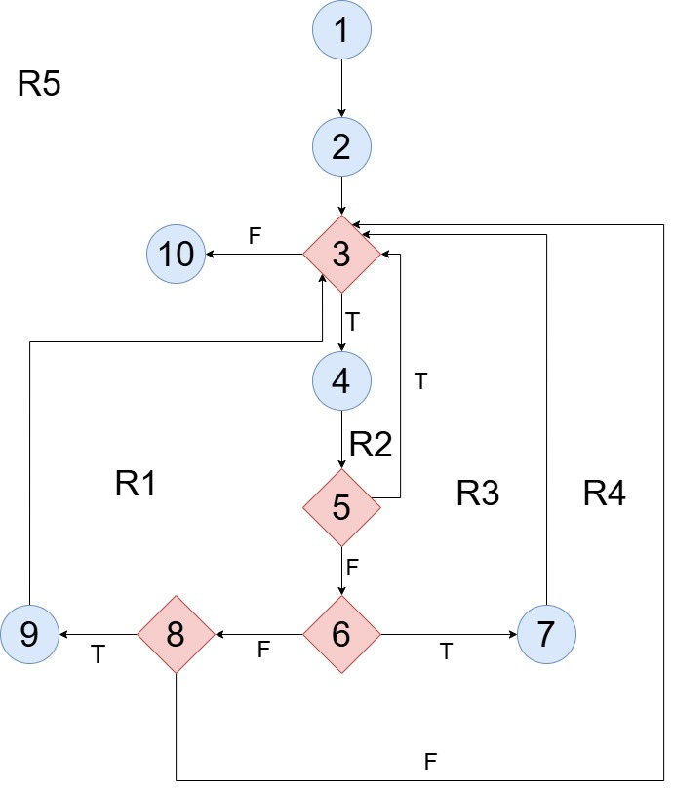
Line No. | Source code |  | Se va insera CFG asociat codului sursa testat (poza, diagrama, etc.). | CC1 = No. of regions = |  | 5
Req02_L01 | … |  |  | CC2 = Edges - Nodes + 2 = |  | 13-10+2 = 5
Req02_L02 | … |  |  | CC3 = No. of Conditions + 1 = |  | 4+1 = 5
Req02_L03 | …
... | … |  |  |  |  |  | s
.. | … |  |  | F02. Individual Paths
... | …
 |  |  |  | Path No. | Path
 |  |  |  | F02_P01 | 1 - 2 - 3(T) - 4 - 5(F) - 6(T) - 7 - 3(F) - 10
 |  |  |  | F02_P02 | 1 - 2 - 3(T) - 4 - 5(T) - 3(F) - 10
 |  |  |  | F02_P03 | 1 - 2 - 3(T) - 4 - 5(F) - 6(F) - 8(T) - 9 - 3(F) - 10
 |  |  |  | F02_P04 | 1 - 2 - 3(T) - 4 - 5(F) - 6(F) - 8(F) - 3(F) - 10
 |  |  |  | .. | …
 |  |  |  | ... | …

